Simulador

1 | Target | Individuos 16+
1 | Universo 000 | 41,582
 | Presupuesto | 1,200,000
Escala
1,500,000 |  | Inversión | % | CPM | Impresiones Totales 000 | % Rendimiento | GRPs Target | Cob % | Frec | Cob 000 | Impresiones Target | CPM Target | C/GRP Target | C/GRP 100% Rdto
 | Global | 1,200,000 | 100.0% | 3.50 | 343,256 | 100% | 825 | 84.00% | 9.83 | 34,930 | 343,256 | 3.50 | 1,454 | 1,454
 |  |  |  |  |  |  |  | 87.77%
Nº | Channel | Inversión | % Inv | CPM Compra | Impresiones Totales 000 | % Rendimiento | GRPs Target | Cob % | Frec | Cob 000 | Impresiones Target | CPM Target | C/GRP Target | C/GRP 100% Rdto | Coste Marginal € | Plan 100% Medio1 | 79.14%
1 | Televisión | 644,830 | 53.7% | 2.17 | 297,157 | 100.0% | 715 | 74.7% | 9.56 | 31,077 | 297,157 | 2.17 | 902 | 902 | 0.18
2 | Digital Video | 325,102 | 27.1% | 9.15 | 35,530 | 100.0% | 85 | 32.7% | 2.62 | 13,587 | 35,530 | 9.15 | 3,805 | 3,805 | 0.04
3 | Cine | 160,068 | 13.3% | 23.00 | 6,959 | 100.0% | 17 | 12.5% | 1.34 | 5,206 | 6,959 | 23.00 | 9,564 | 9,564 | 0.04
4 | BVOD | 70,000 | 5.8% | 19.39 | 3,610 | 100.0% | 9 | 3.7% | 2.35 | 1,537 | 3,610 | 19.39 | 8,063 | 8,063 | 0.06
5 |  |  |  | 0.00 |  | 100.0% |  |  |  |  |  |  |  |  | #VALUE!
6 |  |  |  | 0.00 |  | 100.0% |  |  |  |  |  |  |  |  | #VALUE!
 | Televisión |  | Digital Video |  | Cine |  | BVOD
1500000.00 | 0.80 | 1500000.00 | 0.57 | 1500000.00 | 0.39 | 1500000.00 | 0.16 | 1500000.00 | 0.00 | 1500000.00 | 0.00 | 1500000.00 | 0.00 | 1500000.00 | 0.00 | 150000 | 0 | 644,830 | 0.75 | 325,102 | 0.33 | 160,068 | 0.13
1498498.50 | 0.80 | 1498498.50 | 0.57 | 1498498.50 | 0.39 | 1498498.50 | 0.16 | 1498498.50 | 0.00 | 1498498.50 | 0.00 | 1498498.50 | 0.00 | 1498498.50 | 0.00 | 150000 | 0 | 644,830 | 0.00 | 325,102 | 0.00 | 160,068 | 0.00
1496997.00 | 0.80 | 1496997.00 | 0.57 | 1496997.00 | 0.39 | 1496997.00 | 0.16 | 1496997.00 | 0.00 | 1496997.00 | 0.00 | 1496997.00 | 0.00 | 1496997.00 | 0.00
1495495.50 | 0.80 | 1495495.50 | 0.57 | 1495495.50 | 0.39 | 1495495.50 | 0.16 | 1495495.50 | 0.00 | 1495495.50 | 0.00 | 1495495.50 | 0.00 | 1495495.50 | 0.00
1493993.99 | 0.80 | 1493993.99 | 0.57 | 1493993.99 | 0.39 | 1493993.99 | 0.16 | 1493993.99 | 0.00 | 1493993.99 | 0.00 | 1493993.99 | 0.00 | 1493993.99 | 0.00
1492492.49 | 0.80 | 1492492.49 | 0.57 | 1492492.49 | 0.39 | 1492492.49 | 0.15 | 1492492.49 | 0.00 | 1492492.49 | 0.00 | 1492492.49 | 0.00 | 1492492.49 | 0.00
1490990.99 | 0.80 | 1490990.99 | 0.57 | 1490990.99 | 0.39 | 1490990.99 | 0.15 | 1490990.99 | 0.00 | 1490990.99 | 0.00 | 1490990.99 | 0.00 | 1490990.99 | 0.00
1489489.49 | 0.80 | 1489489.49 | 0.57 | 1489489.49 | 0.39 | 1489489.49 | 0.15 | 1489489.49 | 0.00 | 1489489.49 | 0.00 | 1489489.49 | 0.00 | 1489489.49 | 0.00
1487987.99 | 0.80 | 1487987.99 | 0.57 | 1487987.99 | 0.39 | 1487987.99 | 0.15 | 1487987.99 | 0.00 | 1487987.99 | 0.00 | 1487987.99 | 0.00 | 1487987.99 | 0.00
1486486.49 | 0.80 | 1486486.49 | 0.57 | 1486486.49 | 0.39 | 1486486.49 | 0.15 | 1486486.49 | 0.00 | 1486486.49 | 0.00 | 1486486.49 | 0.00 | 1486486.49 | 0.00
1484984.98 | 0.80 | 1484984.98 | 0.57 | 1484984.98 | 0.39 | 1484984.98 | 0.15 | 1484984.98 | 0.00 | 1484984.98 | 0.00 | 1484984.98 | 0.00 | 1484984.98 | 0.00
1483483.48 | 0.80 | 1483483.48 | 0.57 | 1483483.48 | 0.39 | 1483483.48 | 0.15 | 1483483.48 | 0.00 | 1483483.48 | 0.00 | 1483483.48 | 0.00 | 1483483.48 | 0.00
1481981.98 | 0.80 | 1481981.98 | 0.57 | 1481981.98 | 0.39 | 1481981.98 | 0.15 | 1481981.98 | 0.00 | 1481981.98 | 0.00 | 1481981.98 | 0.00 | 1481981.98 | 0.00
1480480.48 | 0.80 | 1480480.48 | 0.57 | 1480480.48 | 0.39 | 1480480.48 | 0.15 | 1480480.48 | 0.00 | 1480480.48 | 0.00 | 1480480.48 | 0.00 | 1480480.48 | 0.00
1478978.98 | 0.80 | 1478978.98 | 0.57 | 1478978.98 | 0.39 | 1478978.98 | 0.15 | 1478978.98 | 0.00 | 1478978.98 | 0.00 | 1478978.98 | 0.00 | 1478978.98 | 0.00
1477477.48 | 0.80 | 1477477.48 | 0.57 | 1477477.48 | 0.39 | 1477477.48 | 0.15 | 1477477.48 | 0.00 | 1477477.48 | 0.00 | 1477477.48 | 0.00 | 1477477.48 | 0.00
1475975.98 | 0.80 | 1475975.98 | 0.57 | 1475975.98 | 0.39 | 1475975.98 | 0.15 | 1475975.98 | 0.00 | 1475975.98 | 0.00 | 1475975.98 | 0.00 | 1475975.98 | 0.00
1474474.47 | 0.80 | 1474474.47 | 0.57 | 1474474.47 | 0.39 | 1474474.47 | 0.15 | 1474474.47 | 0.00 | 1474474.47 | 0.00 | 1474474.47 | 0.00 | 1474474.47 | 0.00
1472972.97 | 0.80 | 1472972.97 | 0.57 | 1472972.97 | 0.39 | 1472972.97 | 0.15 | 1472972.97 | 0.00 | 1472972.97 | 0.00 | 1472972.97 | 0.00 | 1472972.97 | 0.00
1471471.47 | 0.80 | 1471471.47 | 0.57 | 1471471.47 | 0.39 | 1471471.47 | 0.15 | 1471471.47 | 0.00 | 1471471.47 | 0.00 | 1471471.47 | 0.00 | 1471471.47 | 0.00
1469969.97 | 0.80 | 1469969.97 | 0.57 | 1469969.97 | 0.39 | 1469969.97 | 0.15 | 1469969.97 | 0.00 | 1469969.97 | 0.00 | 1469969.97 | 0.00 | 1469969.97 | 0.00
1468468.47 | 0.80 | 1468468.47 | 0.57 | 1468468.47 | 0.39 | 1468468.47 | 0.15 | 1468468.47 | 0.00 | 1468468.47 | 0.00 | 1468468.47 | 0.00 | 1468468.47 | 0.00
1466966.97 | 0.80 | 1466966.97 | 0.57 | 1466966.97 | 0.39 | 1466966.97 | 0.15 | 1466966.97 | 0.00 | 1466966.97 | 0.00 | 1466966.97 | 0.00 | 1466966.97 | 0.00
1465465.47 | 0.80 | 1465465.47 | 0.57 | 1465465.47 | 0.39 | 1465465.47 | 0.15 | 1465465.47 | 0.00 | 1465465.47 | 0.00 | 1465465.47 | 0.00 | 1465465.47 | 0.00
1463963.96 | 0.80 | 1463963.96 | 0.57 | 1463963.96 | 0.39 | 1463963.96 | 0.15 | 1463963.96 | 0.00 | 1463963.96 | 0.00 | 1463963.96 | 0.00 | 1463963.96 | 0.00
1462462.46 | 0.80 | 1462462.46 | 0.57 | 1462462.46 | 0.39 | 1462462.46 | 0.15 | 1462462.46 | 0.00 | 1462462.46 | 0.00 | 1462462.46 | 0.00 | 1462462.46 | 0.00
1460960.96 | 0.80 | 1460960.96 | 0.57 | 1460960.96 | 0.39 | 1460960.96 | 0.15 | 1460960.96 | 0.00 | 1460960.96 | 0.00 | 1460960.96 | 0.00 | 1460960.96 | 0.00
1459459.46 | 0.80 | 1459459.46 | 0.57 | 1459459.46 | 0.39 | 1459459.46 | 0.15 | 1459459.46 | 0.00 | 1459459.46 | 0.00 | 1459459.46 | 0.00 | 1459459.46 | 0.00
1457957.96 | 0.80 | 1457957.96 | 0.57 | 1457957.96 | 0.39 | 1457957.96 | 0.15 | 1457957.96 | 0.00 | 1457957.96 | 0.00 | 1457957.96 | 0.00 | 1457957.96 | 0.00
1456456.46 | 0.80 | 1456456.46 | 0.57 | 1456456.46 | 0.39 | 1456456.46 | 0.15 | 1456456.46 | 0.00 | 1456456.46 | 0.00 | 1456456.46 | 0.00 | 1456456.46 | 0.00
1454954.95 | 0.80 | 1454954.95 | 0.57 | 1454954.95 | 0.39 | 1454954.95 | 0.15 | 1454954.95 | 0.00 | 1454954.95 | 0.00 | 1454954.95 | 0.00 | 1454954.95 | 0.00
1453453.45 | 0.80 | 1453453.45 | 0.57 | 1453453.45 | 0.39 | 1453453.45 | 0.15 | 1453453.45 | 0.00 | 1453453.45 | 0.00 | 1453453.45 | 0.00 | 1453453.45 | 0.00
1451951.95 | 0.80 | 1451951.95 | 0.57 | 1451951.95 | 0.39 | 1451951.95 | 0.15 | 1451951.95 | 0.00 | 1451951.95 | 0.00 | 1451951.95 | 0.00 | 1451951.95 | 0.00
1450450.45 | 0.80 | 1450450.45 | 0.57 | 1450450.45 | 0.39 | 1450450.45 | 0.15 | 1450450.45 | 0.00 | 1450450.45 | 0.00 | 1450450.45 | 0.00 | 1450450.45 | 0.00
1448948.95 | 0.80 | 1448948.95 | 0.57 | 1448948.95 | 0.39 | 1448948.95 | 0.15 | 1448948.95 | 0.00 | 1448948.95 | 0.00 | 1448948.95 | 0.00 | 1448948.95 | 0.00
1447447.45 | 0.80 | 1447447.45 | 0.57 | 1447447.45 | 0.39 | 1447447.45 | 0.15 | 1447447.45 | 0.00 | 1447447.45 | 0.00 | 1447447.45 | 0.00 | 1447447.45 | 0.00
1445945.95 | 0.80 | 1445945.95 | 0.57 | 1445945.95 | 0.39 | 1445945.95 | 0.15 | 1445945.95 | 0.00 | 1445945.95 | 0.00 | 1445945.95 | 0.00 | 1445945.95 | 0.00
1444444.44 | 0.80 | 1444444.44 | 0.57 | 1444444.44 | 0.39 | 1444444.44 | 0.15 | 1444444.44 | 0.00 | 1444444.44 | 0.00 | 1444444.44 | 0.00 | 1444444.44 | 0.00
1442942.94 | 0.80 | 1442942.94 | 0.57 | 1442942.94 | 0.39 | 1442942.94 | 0.15 | 1442942.94 | 0.00 | 1442942.94 | 0.00 | 1442942.94 | 0.00 | 1442942.94 | 0.00
1441441.44 | 0.80 | 1441441.44 | 0.57 | 1441441.44 | 0.39 | 1441441.44 | 0.15 | 1441441.44 | 0.00 | 1441441.44 | 0.00 | 1441441.44 | 0.00 | 1441441.44 | 0.00
1439939.94 | 0.80 | 1439939.94 | 0.57 | 1439939.94 | 0.39 | 1439939.94 | 0.15 | 1439939.94 | 0.00 | 1439939.94 | 0.00 | 1439939.94 | 0.00 | 1439939.94 | 0.00
1438438.44 | 0.80 | 1438438.44 | 0.57 | 1438438.44 | 0.39 | 1438438.44 | 0.15 | 1438438.44 | 0.00 | 1438438.44 | 0.00 | 1438438.44 | 0.00 | 1438438.44 | 0.00
1436936.94 | 0.80 | 1436936.94 | 0.57 | 1436936.94 | 0.39 | 1436936.94 | 0.15 | 1436936.94 | 0.00 | 1436936.94 | 0.00 | 1436936.94 | 0.00 | 1436936.94 | 0.00
1435435.44 | 0.80 | 1435435.44 | 0.57 | 1435435.44 | 0.39 | 1435435.44 | 0.15 | 1435435.44 | 0.00 | 1435435.44 | 0.00 | 1435435.44 | 0.00 | 1435435.44 | 0.00
1433933.93 | 0.80 | 1433933.93 | 0.57 | 1433933.93 | 0.39 | 1433933.93 | 0.15 | 1433933.93 | 0.00 | 1433933.93 | 0.00 | 1433933.93 | 0.00 | 1433933.93 | 0.00
1432432.43 | 0.80 | 1432432.43 | 0.57 | 1432432.43 | 0.39 | 1432432.43 | 0.15 | 1432432.43 | 0.00 | 1432432.43 | 0.00 | 1432432.43 | 0.00 | 1432432.43 | 0.00
1430930.93 | 0.80 | 1430930.93 | 0.57 | 1430930.93 | 0.39 | 1430930.93 | 0.15 | 1430930.93 | 0.00 | 1430930.93 | 0.00 | 1430930.93 | 0.00 | 1430930.93 | 0.00
1429429.43 | 0.80 | 1429429.43 | 0.57 | 1429429.43 | 0.39 | 1429429.43 | 0.15 | 1429429.43 | 0.00 | 1429429.43 | 0.00 | 1429429.43 | 0.00 | 1429429.43 | 0.00
1427927.93 | 0.80 | 1427927.93 | 0.57 | 1427927.93 | 0.39 | 1427927.93 | 0.15 | 1427927.93 | 0.00 | 1427927.93 | 0.00 | 1427927.93 | 0.00 | 1427927.93 | 0.00
1426426.43 | 0.80 | 1426426.43 | 0.56 | 1426426.43 | 0.39 | 1426426.43 | 0.15 | 1426426.43 | 0.00 | 1426426.43 | 0.00 | 1426426.43 | 0.00 | 1426426.43 | 0.00
...

84,0
30,5
44,2
9,3
74,7
39,8

Distribucion Cobertura por nº medios contactados
 | 16.00%
1M | 52.29%
2M | 27.83%
3M | 3.78%
4M | 0.11%
5M | 0.00%
6M | 0.00%
Coberturas Exclusivas
 | Exc Televisión
Exc Televisión | 44.19%
Exc Digital Video | 5.89%
Exc Cine | 1.74%
Exc BVOD | 0.47%
Exc | 0.00%
Exc | 0.00%

 | 104 | Factor Sinergia Omnicanalidad
...

Digital Video Targets
 | Channel | Target |  | Universe 000 | Indice Cobertura | Indice Consumo | CPM | C/GRP | Frec | Imp 000 | Usu Unicos | Investment | GRPs | Reach% | A ( Max Reach) | B | C
Curva Base | Cine | Individuos 16+ | 100.00% | 41,582 |  |  | 9.15 | 3,805 | 1.80 | 10,929 | 6,085 | 100,000 | 26 | 14.6% | 0.72 | 0.1020488892 | -1.0021784274
 |  | 25-44 | 28.97% | 12,047 | 122 | 132 | 23.93 | 2,882 | 1.47 | 3,166 | 2,151 | 75,758 | 26 | 17.9% | 0.88 | 0.11052659068 | -0.98024719852
 |  | 18 a 35 | 24.37% | 10,134 | 124 | 142 | 26.44 | 2,679 | 1.45 | 2,664 | 1,839 | 70,423 | 26 | 18.1% | 0.89 | 0.10987436546 | -0.9818736945
 |  | RCH | 46.59% | 19,374 | 89 | 88 | 22.32 | 4,324 | 2.02 | 5,092 | 2,523 | 113,636 | 26 | 13.0% | 0.64 | 0.12592724036 | -0.94439832256
 |  | 16 54 ABC | 49.38% | 20,534 | 118 | 125 | 14.82 | 3,044 | 1.52 | 5,397 | 3,546 | 80,000 | 26 | 17.3% | 0.85 | 0.11159719841 | -0.97759805021
 |  | 14 24 | 13.95% | 5,802 | 121 | 140 | 46.84 | 2,718 | 1.48 | 1,525 | 1,027 | 71,429 | 26 | 17.7% | 0.87 | 0.11178284841 | -0.9771412584

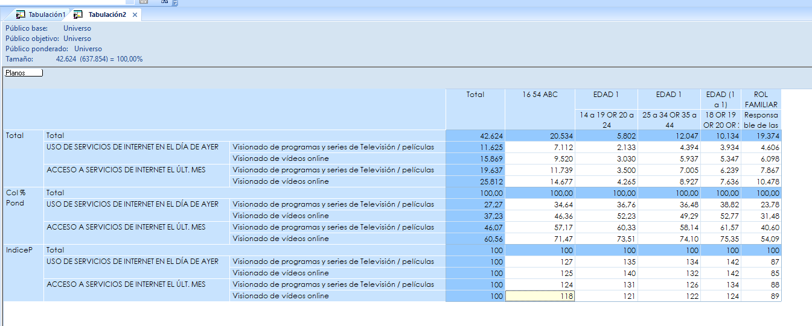

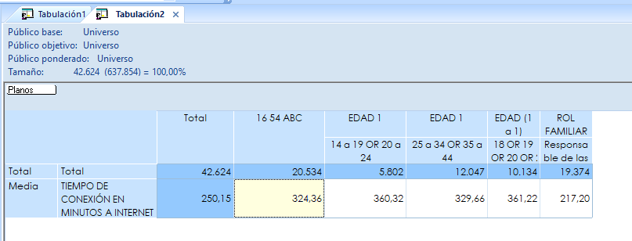

 |  | 250.15 | 324.36 | 360.32 | 329.66 | 361.22 | 217.2
 |  |  | 130 | 144 | 132 | 144 | 87

BVOD Targets
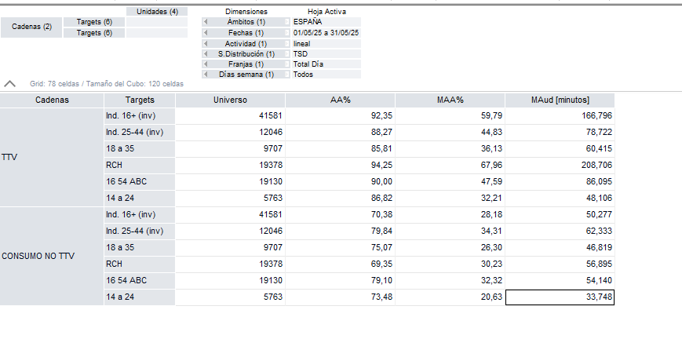
 | Channel | Target |  | Universe 000 | Indice Cobertura | Indice Consumo | CPM | C/GRP | Frec | Imp 000 | Usu Unicos | Investment | GRPs | Reach% | A ( Max Reach) | B | C
Curva Base | Cine | Individuos 16+ | 100.00% | 41,581 |  |  | 19.39 | 8,063 | 2.58 | 5,157 | 1,998 | 100,000 | 12 | 4.8% | 0.19 | 0.046884261658 | -0.94499578055
 |  | 25-44 | 28.97% | 12,046 | 113 | 124 | 53.99 | 6,503 | 2.27 | 1,494 | 657 | 80,659 | 12 | 5.5% | 0.22 | 0.050691420179 | -0.92721038194
 |  | 18 a 35 | 23.34% | 9,707 | 107 | 93 | 89.19 | 8,658 | 2.42 | 1,204 | 498 | 107,386 | 12 | 5.1% | 0.20 | 0.0531799618 | -0.91629306749
 |  | RCH | 46.60% | 19,378 | 99 | 113 | 36.77 | 7,125 | 2.62 | 2,403 | 918 | 88,368 | 12 | 4.7% | 0.19 | 0.053818232764 | -0.91357526747
 |  | 16 54 ABC | 46.01% | 19,130 | 112 | 108 | 39.14 | 7,487 | 2.30 | 2,373 | 1,033 | 92,865 | 12 | 5.4% | 0.21 | 0.049994892272 | -0.93036218245
 |  | 14 24 | 13.86% | 5,763 | 104 | 67 | 208.42 | 12,011 | 2.47 | 715 | 289 | 148,978 | 12 | 5.0% | 0.20 | 0.055555217265 | -0.90633917256

